2
Данные взяты за последние 12 месяцев, источник https://be1.ru/
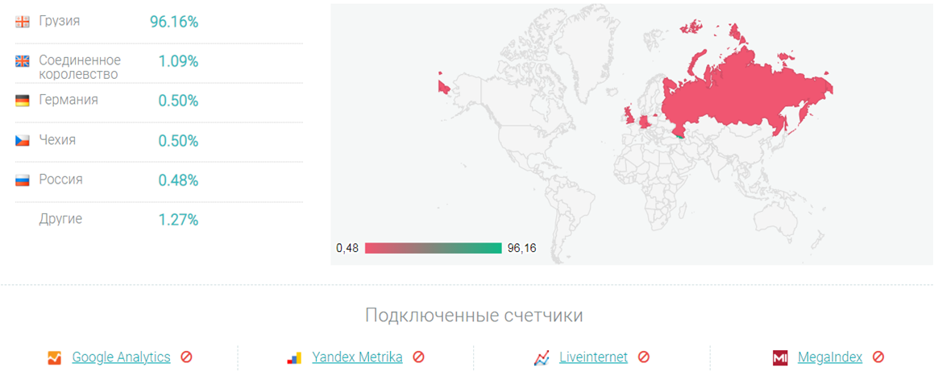

Целевая аудитория приложения:
- Юридические лица - около 40%
- Мужчины и женщины 18-65 лет - не менее 57%
- Дети до 18 лет - не более 2%
- Мужчины и женщины старше 65 лет - не более 1%

